도움말
테이블 정의 xls파일의 설정관련

 | 다음과 같은 이름이 지정되어 있어야 한다.

 |  | namespace | 대표 네임스페이스, 값은 관례상 n으로 시작하자
 |  | save_path | 매크로 Excel_Converter_to_program_code를 실행할때 저장될 *.cpp , *.h ,*.xml파일의 출력 폴더
 |  | save_file | 매크로 Excel_Converter_to_program_code를 실행할때 테이블정보가 저장될 파일명.
 |  |  | 예) | save_file이 App_Player인 경우 App_Player.txt App_Player.xml App_Player.cpp App_Player.h…
 |  |  |  | 등의 파일이 만들어 진다

테이블 작성시 이름 규칙
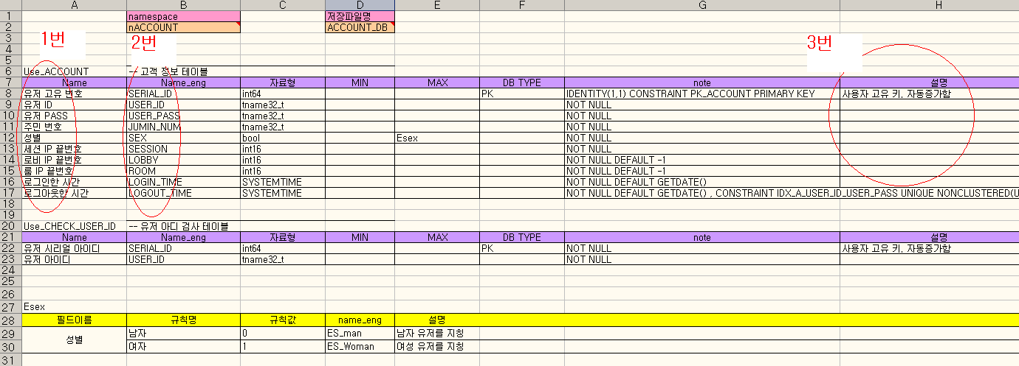

 | 1번(한글이름)
 |  | 한글변수 , 기획서에서 사용하는 용어를 써주세요
 |  | 이름작성시 "_"를 제외한 특수문자는 사용하지 말것 , 50%같이 특수문자를 사용해서 설명해야할 경우 3번 설명난에 기입하세요 |  |  |  |  |  |  |  |  |  | enum형 데이터일 경우 MAX필드에 해당 enum이름을 언급한다.
 |  | 이름 맨처음에 숫자로 시작하면 안됨
 | 2번(영문이름)
 |  | 영문으로 표기되는 이름
 |  | 참고 : 테이블이 Sys_로 시작하고 영문이름이 "name"이면 해당 "name"으로 테이블 검색시 빠른 검색이 가능하다.
 |  |  | ex) Sys_Item* pItem = jCSV(Sys_Item).find("Gold_Sword");

enum테이블의 필드 규칙

분홍색 영역이 이름
enum_Ecanelation으로 지정되어야함
예) |  |  |  | ECancelation
 |  |  |  | 필드이름 | 규칙명 | 규칙값 | name_eng | 설명
 |  |  |  | 해제 조건 | 기본값 | 0 | default | 추가 해제 조건 없음
 |  |  |  |  | 사망 | 1 | death | 죽었을 경우 상태를 해제
 |  |  |  |  | HP회복 | 2 | recover | HP가 1 이상이 되면 상태를 해제
 |  |  |  |  | 피격 | 3 | damege | 피격되면 상태를 해제
 |  |  |  |  | 착지 | 4 | fall | 지상에 착지하면 상태를 해제
 | 필드항목 (5가지)
 |  | 필드이름 | Ecancelation이라는 enum테이블의 설명
 |  | 규칙명 | enum형 상수값의 한글 이름
 |  | 규칙값 | 항상 1부터 시작하여 순서대로 숫자를 붙이자
 |  | name_eng | enum형 상수값의 영문 이름 영문자로 시작해야하며 관례상 모두 대문자로 표기하자
 |  | 설명

Sys_, App_ ,Use 테이블의 필드 규칙

분홍색 영역이 이름
Sys_Buff 로 지정되어야함
 |  |  |  | Sys_Buff
 |  |  |  | Name | Name_eng | 자료형 | min | max | DB TYPE | Type Note | 설명
 |  |  |  | 버프 sid | buff_sid | uint16 | 0 | 65535
 |  |  |  | 상태 이름 | name | wname32_t | 1 | 31 |  |  | 버프의 이름
 |  |  |  | 상태 이름(영문) | name_eng | aname32_t | 1 | 31 |  |  | 버프의 영문 이름
 |  |  |  | 지속 시간 | continue_time | uint16 | 0 | 999 |  |  | 버프의 지속 시간(초). 이 값만큼 시간(초)이 흐르면 해제, 값이 0 일 경우 지속시간 무한
 |  |  |  | 상태 표시 아이콘 | model_icon | tname256_t | 1 | 255 |  |  | 버프의 아이콘
 |  |  |  | 해제 조건 1번 | cancel_1 | uint8 |  | 0 |  |  | 버프를 해제하는 조건
 |  |  |  | 해제 조건 2번 | cancel_2 | uint8 |  | 0 |  |  | 버프를 해제하는 조건2

 | 필드 항목(8 개)
 |  | Name | 한글이름 : 개행문자가 있으면 안됨
 |  | Name_eng | 영문이름 : 숫자로 시작하면 안되고 중간에 공백있으면 안됨
 |  | 자료형 | 자료형 관련 설명 참고할것
 |  | min | 자료형 관련 설명 참고할것
 |  | max | 자료형 관련 설명 참고할것
 |  | DB TYPE | Use_ , Sys_ 테이블에서 항상 "PK"라는 글자를 한 개 세팅해줘야 한다
 |  | Type Note | sid=Sys_Card 같은 형식이 올수 있다.
 |  | 설명

Sys_ , App_, Use_테이블의 자료형 설명

 | 올수 있는 자료형
 |  | 문자 자료
 |  |  | 유니코드( 중국,일본서비스에 대한 로컬라이징) 문제고려없이 항상 영문자&숫자로 된 데이터만 올때
 |  |  |  | aname12_t |  | 최대 11글자를 담을수 있다
 |  |  |  | aname32_t |  | 최대 31글자를 담을수 있다
 |  |  |  | aname64_t |  | 최대 63글자를 담을수 있다
 |  |  |  | aname256_t |  | 최대 255글자를 담을수 있다
 |  |  |  | aname1024_t |  | 최대 1023글자를 담을수 있다
 |  |  |  | astring |  | Sys_ 테이블과 App_테이블에만 올수 있고 글자길이의 제한이 없다

 |  |  | 유니코드를 고려해야하는 문자들 : 즉 로컬라이징할때 게임에서 해당 국가의 언어 문자로 표기되어야 하는 데이터
 |  |  |  | wname12_t |  | 최대 11글자를 담을수 있다
 |  |  |  | wname32_t |  | 최대 31글자를 담을수 있다
 |  |  |  | wname64_t |  | 최대 63글자를 담을수 있다
 |  |  |  | wname256_t |  | 최대 255글자를 담을수 있다
 |  |  |  | wname1024_t |  | 최대 1023글자를 담을수 있다
 |  |  |  | wstring |  | Sys_ 테이블과 App_테이블에만 올수 있고 글자길이의 제한이 없다

 |  |  | 게임에서 해당 국가의 언어로 문자를 표시될 필요는 없으나 한글,일어등의 글자를 담을수도 있는 애매모호한 데이터
 |  |  |  | tname12_t |  | 최대 11글자를 담을수 있다
 |  |  |  | tname32_t |  | 최대 31글자를 담을수 있다
 |  |  |  | tname64_t |  | 최대 63글자를 담을수 있다
 |  |  |  | tname256_t |  | 최대 255글자를 담을수 있다
 |  |  |  | tname1024_t |  | 최대 1023글자를 담을수 있다
 |  |  |  | tstring |  | Sys_ 테이블과 App_테이블에만 올수 있고 글자길이의 제한이 없다

 |  | 정수 자료형
 |  |  | min, max필드에 값을 세팅할수 있다. 물론 min 또는 max에만 값을 세팅 할 수 있다.
 |  |  |  | int8 |  | (-)126 에서 127사이의 정수를 담을수 있다
 |  |  |  | int16 |  | 약 (-)3만 에서 3만 사이의 정수를 담을수 있다
 |  |  |  | int32 |  | (-)2147483647 에서 2147483648사이의 정수를 담을수 있다
 |  |  |  | int64 |  | 음수를 포함하는 억수로 큰(=무한대) 숫자를 담을수 있다

 |  |  |  | uint8 |  | 0 에서 255사이의 숫자
 |  |  |  | uint16 |  | 0 에서 6만 사이의 숫자
 |  |  |  | uint32 |  | 0 에서 4294967296사이의 숫자
 |  |  |  | uint64 |  | 0에서 부터 양의 억수로 큰 숫자를 담을 수 있다

 |  | 부동소숫점 자료형( ex, 2343.3 0.0023)

 |  |  |  | float |  | min,max를 세팅 할 수 있다
 |  |  |  |  |  | Sys_에서 만 사용
 |  | 시간 날짜 자료형
 |  |  | Use_ , App_ 테이블에서만 올수 있다
 |  |  |  | SYSTEMTIME |  | 로긴, 로그아웃 시간, 아이템 획득시간등의 서버 실제 시간을 저장해야할 때 사용
 |  |  |  |  |  | min max를 지정할필요없다
 |  | 참/거짓 자료형(bool)

 |  |  |  | bool |  | min max를 지정할필요없다
 |  |  |  |  |  | 값이 1 또는 0만 오는 자료형

 |  | 알수 없는 자료형

 |  |  |  | undefined_t |  | 어떤 자료형을 세팅해야될지 모호하여 프로그래머와 협의 해야하는 자료형의 경우
 |  |  |  |  |  | 이때 설명에 충분히 이유를 적어두자

DB자료형변환

uint64 |  | BIGINT
int64 |  | BIGINT

uint32 |  | INT
int32 |  | INT

uint16 |  | SMALLINT
int16 |  | SMALLINT

uint8 |  | TINYINT
int8 |  | TINYINT

SYSTEMTIME |  | DATETIME

bool |  | BIT
float |  | REAL
double |  | FLOAT

tname12_t |  | TVARCHAR(12)
tname32_t |  | TVARCHAR(32)
tname64_t |  | TVARCHAR(64)
tname128_t |  | TVARCHAR(128)
tname256_t |  | TVARCHAR(256)
tname1024_t |  | TVARCHAR(1024)

 |  |  |  | 8천문자
aname12_t |  | VARCHAR(12) |  | 8천문자
aname32_t |  | VARCHAR(32)
aname64_t |  | VARCHAR(64)
aname256_t |  | VARCHAR(256)
aname1024_t |  | VARCHAR(1024)

 |  |  |  | 4천문자
wname12_t |  | NVARCHAR(12) |  | 4천문자
wname32_t |  | NVARCHAR(32)
wname64_t |  | NVARCHAR(64)
wname256_t |  | NVARCHAR(256)
wname1024_t |  | NVARCHAR(1024)

tstring |  | TTEXT
astring |  | TEXT | 2기가
wstring |  | NTEXT | 2기가

도움말(주의사항)
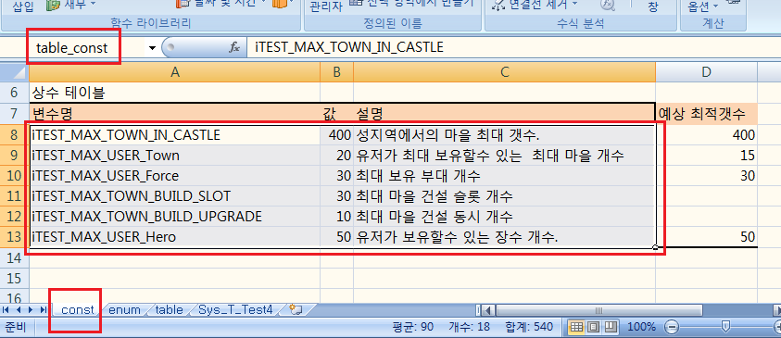
11_Tool.xls의 매크로 설명 (단축키 : Alt+T , M, M)
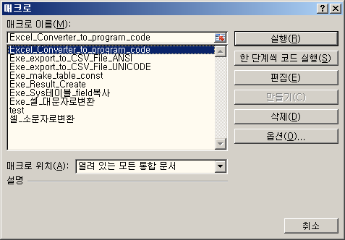

Excel_Converter_to_program_code
 | 프로그램코드를 뽑아내는 매크로
 | 11_Tool.xls가 있는 폴더의 Excel_Converter_to_program_code.txt에 저장되는 경로가 세팅되어 있다.
 | 이때 Excel_Converter_EXE_Dir.txt에 언급된 경로에 Excel_Converter.exe가 위치해야한다.
 | 매크로실행전에 다른테이블을 참조하는 필드가 있을때는 해당 테이블 xls파일을 Open하자.
 | ( 10_excel_enum.xls 도 같이 Open 할것)

Exe_make_table_const
 | 11_Tool.xls 문서의 const엑셀탭에 언급된 상수값에 대한 table_const.h 파일을 생성한다

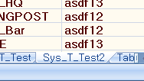
Exe_Result_Create
 | 92_Sys_ClientResult.xls
 | 93_Sys_ServerResult.xls
 | 위 두문서에 대한 jError 용 에러 스트링용 코드를 생성한다.

Exe_export_to_CSV_File_ANSI
Exe_export_to_CSV_File_UNICODE
 | csv 테이블 을 뽑아낸다.
 | Exe_export_to_CSV_File.txt에 언급된 경로에 저장된다.
 | 이때 저장되는 파일명은 엑셀 탭의 이름으로 저장됨

Exe_Sys테이블_field복사
 | 설계된 Sys_테이블에 대한 CSV데이타 입력 폼을 만들어주는 매크로
 | 매크로실행전에 다른테이블을 참조하는 필드가 있을때는 해당 테이블 xls파일을 Open하자.
 | ( 10_excel_enum.xls 도 같이 Open 할것)

Base Table
 | 다른 테이블에서 상속받을수 있는 테이블
 | 이때 이름은 "Sys__"로 시작해야 한다

이름 정의시 주의 사항 |  | 단축키(Alt+M,N)

Excel_Converter_to_program_code 매크로를 이용해 코드를 뽑아낼때
"이름 관리자"에서는 정의된것으로 나타나지만 실제로 존재하지 않는 이름영역이
있으면 에러가 발생한다. 이때 존재하지 않는 이름들은 삭제해야 한다.
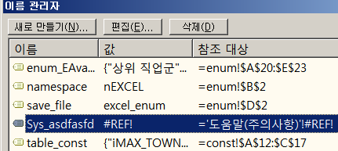

또한 아래 그림처럼 "Sys_" , "Use_" , "Enum_" , "App_" 로 시작하는 이름중에
다른 XLS파일을 참조하는 경우도 에러가 나므로 삭제해야 한다.
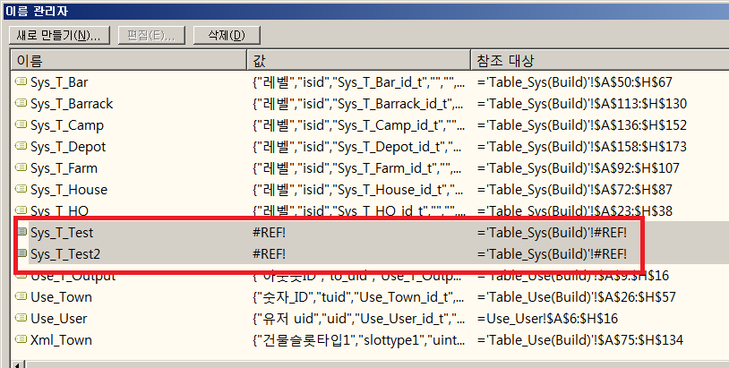

"10_excel_enum.xls"파일명 변경시 주의 사항
10_excel_enum.xls 에는 모든테이블 xls에서 사용할수 있는 공통 enum table이 존재한다.
이 파일명을 수정할때는 Excel_CommonEnumTableXLS.txt에서 해당 파일명도 수정해주자.

테이블의 필드값이 배열일때의 처리

아래그램은 어떤 필드의 값을 배열로 정의 하는 예이다.
int32[3]으로 정의된 필드 -> | 1234;32;23 | OK. 배열값이 3개이므로 유효
 | 234;23; | OK. 3개이하이면 마지막은 0으로 간주
 | 234;243;76;234 | Error. 값이 4개이므로 에러!!!
int32[] | 123 | OK
 | 123;234;123;123 | OK
 | ; | OK. 값이 아무것도 없어도 됨

Sys테이블에서 다른 Sys_테이블의 인덱스 참조 방법
아래 그림처럼 자료형이 Sys_로 시작하고 *로 끝나면 해당 Sys테이블을 참조하는 값으로 간주한다
이때 MAX에는 반드시 참조하는 테이블명이 언급되어야 한다

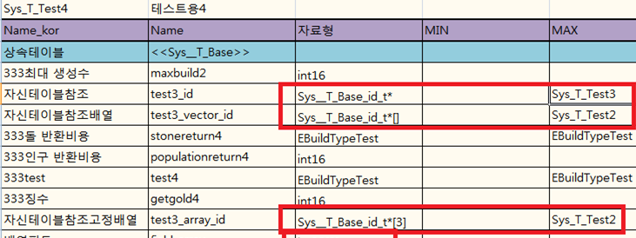

다른 Sys테이블 참조시 데이터 입력

참조값이 스트링이면 해당 태이블의 으름으로 검색하며
값이 숫자이면 테이블의 인텍스( 1부터 시작)로 검색한다
또한 값이 "NULL" , 숫자 "0" 이면 값이 없는것으로 간주 한다

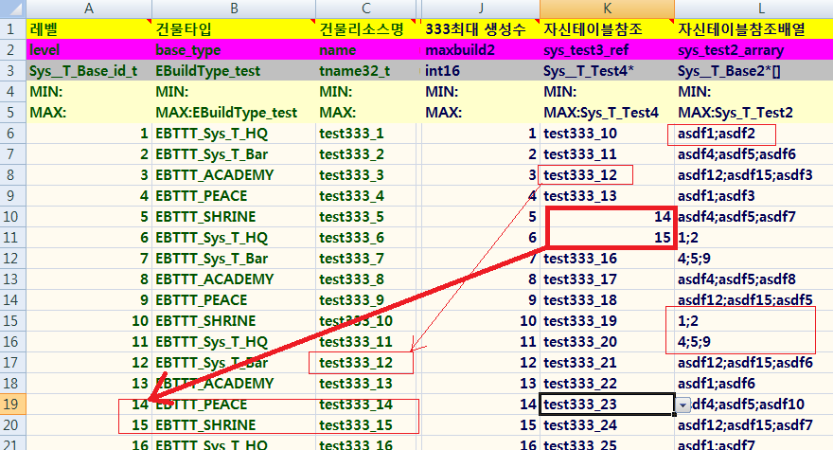

const 탭 설명
아래 그림과 같이 "table_const"라고 영역을 정의하면 '11_Tool.xls'!Excel_Converter_to_program_code 실행될때
func_make_table_const 매크로가 호출되면서 table_const_"save_file명".h라는 파일로 자동 저장된다.

도움말(프로그래머용 )
table_type.h 생성
 | 11_Tool.xls문서만 오픈한채 Excel_Converter_to_program_code 매크로를 실행하면
 | table_type.h를 생성해준다
 | 이 코드는 Excel_Converter.exe폴더의 xml\App_Excel_Converter.xml 문서의
 | DB_TYPE_TO_ODBC_API_TYPE에 언급된 자료형 관련 help code를 생성한다

테이블에 언급된 자료형 중에 알수 없는 자료형을 사용시 조치
프로그래머용

예를 들어 위 그림과 같이 새로 Sys__T_BaseObj_id_t라는 자료형을 사용하고
Excel_Converter_to_program_code매크로를 사용하여 코드를 생성할때
아래와 같은 경고 메시지가 뜬다

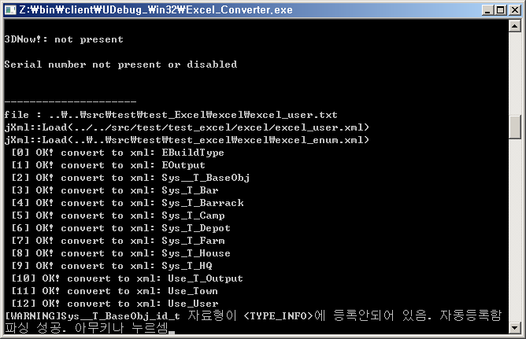

이때 Excel_Convert.exe가 있는 폴더에서 "Z:\bin\client\xml\App_Excel_Converter.xml"를 열어 보면
다음과 같은 내용이 추가 되어 진다.

만약 XML에 자동 정의된 것 과 다른 세팅을 하고 싶을땐 App_Excel_Converter.xml를 수정 하면 된다.

<Sys__T_BaseObj_id_t Setter="uint16" Getter="Sys__T_BaseObj_id_t" Tag="u16" i2_org_set_get="1;1" db_type="SMALLINT"/>

 | Setter | Set_맴버변수(자료형 변수) 형식의 함수에서 사용할 입력 자료형 |  | ex) Set_level(uint16 val)
 | Getter | 자료형 Get_맴버변수() 형식의 함수에서 사용할 리턴 자료형 |  | ex) uint16 Get_level()
 | Tag | 맴버변수이름뒤에 붙을 태그 , |  | ex) int16 m_stone_num_i16
 | i2_org_set_get
 |  | set함수와 get함수 코드 생성시 값이 "0;0" 이면 아래와 같은 코드로 정의된다.
 |  |  | uint16 Get_level(){ return nExcelUtil::jGetter(m_level);}
 |  |  | void Set_level(uint16 val) { nExcel::jSetter(m_level,val);}
 |  | 값이 "1:1" 이면 아래와 같다
 |  |  | uint16 Get_level(){ return m_level;}
 |  |  | void Set_level(uint16 val) { m_level=val;}
 | db_type | 해당 자료형에 대한 sql 코드관련 자료형을 지정
 | Org | table_type.h 를 생성시 Org타입이 있으면 typedef "Org속성" "자료형"; 의 구문을 생성한다.
 |  | 이때 Org값이 자신이랑 같으면 typedef문을 생성안한다.(아래 그림참조)

 | 다음은 jItemObj1이라는 구조체를 사용하는 사용자자료형 필드를 사용하는 예이다.
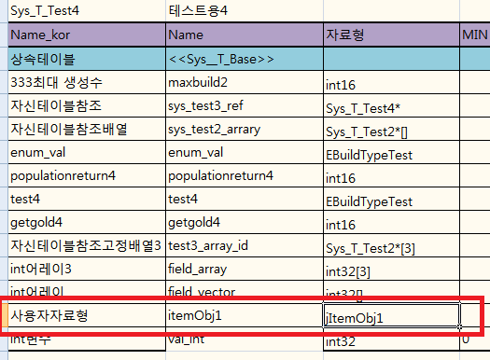

 | 아래그림은 Org속성이 없을때 table_type.h의 출력 예이다.
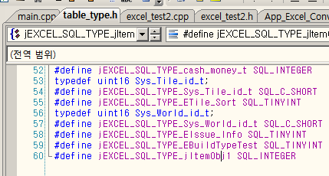
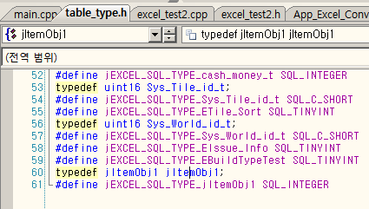

 | 아래그림은 Org속성이 있고 자신의 이름과 같을때의 예이다.

 | 또한 소스코드에 다음과 같은 내용을 정의 해주어야 한다.

새로운 기본 자료형 추가 튜토리얼
 | 예를 들어 TIMESTEMP라는 자료형을 추가하고자 할때 다음과 같이 수정하면된다.

 | 1. D:\svn\dualgo\Tool\excel\bin\xml\App_excel_converter.xml 을 연다.
 | 2. 다음과 같이 <DB_TYPE_TO_ODBC_API_TYPE>에 추가

 | 3. <simple_type>에 다음과 같이 추가

Sys_테이블 ( csv )에서 특정필드에 INDEX지정

위의 그림과 같이 특정 필드의 DB TYPE항목에 INDEX라고 지정하면 해당 VALUE별로 Dictionary 참조용 코드가 만들어 진다. 아래 예참조

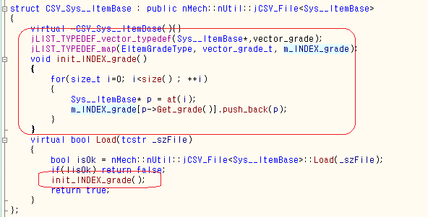

사용법은 다음과 같다.
vector<Sys_ItemBase*>& items = jCSV(Sys_ItemBase*).m_INDEX_grade[eITEM_EQUIP];

도움말(프로그래머-코드구현)
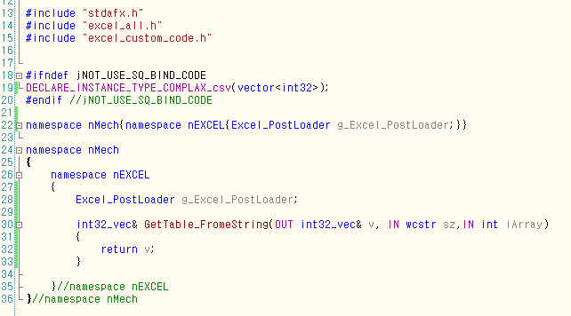
1단계
excel_custom_code.cpp 작성

 | g_Excel_PostLoader

